4月
 |  |  | ○○園 給食 栄養量月報
令和〇年4月 | 3～5歳児

日付 | エネルギー | たんぱく質 | 脂 質 | カリウム | カルシウム | 鉄 | ビタミンＡ | ビタミンＢ１ | ビタミンＢ２ | ビタミンＣ | 食物繊維 | 食塩相当量
 | (kcal) | (g) | (g) | (mg) | (mg) | (mg) | (μgRAE) | (mg) | (mg) | (mg) | (g) | (g)
１日
２日
３日
４日
５日
６日
７日
８日
９日
１０日
１１日
１２日
１３日
１４日
１５日
１６日
１７日
１８日
１９日
２０日
２１日
２２日
２３日
２４日
２５日
２６日
２７日
２８日
２９日
３０日
３１日
合 計 | 0 | 0.0 | 0.0 | 0 | 0 | 0.0 | 0 | 0.00 | 0.00 | 0 | 0.0 | 0.0
様式4-1
平 均
基 準 | 372 |  |  | 438 | 254 | 2.1 | 215 | 0.20 | 0.33 | 17 | 1.6 | 1.5
充足率（%）
 |  | 【たんぱく質・脂質のエネルギー比率3～5歳児】※主食を含んだ給与栄養量に対して算出
 |  | 〇たんぱく質 |  | 〇脂質
 |  |  | % |  | %

5月
 |  |  | ○○園 給食 栄養量月報
令和〇年5月 | 3～5歳児

日付 | エネルギー | たんぱく質 | 脂 質 | カリウム | カルシウム | 鉄 | ビタミンＡ | ビタミンＢ１ | ビタミンＢ２ | ビタミンＣ | 食物繊維 | 食塩相当量
 | (kcal) | (g) | (g) | (mg) | (mg) | (mg) | (μgRAE) | (mg) | (mg) | (mg) | (g) | (g)
１日
２日
３日
４日
５日
６日
７日
８日
９日
１０日
１１日
１２日
１３日
１４日
１５日
１６日
１７日
１８日
１９日
２０日
２１日
２２日
２３日
２４日
２５日
２６日
２７日
２８日
２９日
３０日
３１日
合 計 | 0 | 0.0 | 0.0 | 0 | 0 | 0.0 | 0 | 0.00 | 0.00 | 0 | 0.0 | 0.0
平 均
様式4-1
基 準 | 372 |  |  | 438 | 254 | 2.1 | 215 | 0.20 | 0.33 | 17 | 1.6 | 1.5
充足率（%）
 |  | 【たんぱく質・脂質のエネルギー比率3～5歳児】※主食を含んだ給与栄養量に対して算出
 |  | 〇たんぱく質 |  | 〇脂質
 |  |  | % |  | %

6月
 |  |  | ○○園 給食 栄養量月報
令和〇年6月 | 3～5歳児

日付 | エネルギー | たんぱく質 | 脂 質 | カリウム | カルシウム | 鉄 | ビタミンＡ | ビタミンＢ１ | ビタミンＢ２ | ビタミンＣ | 食物繊維 | 食塩相当量
 | (kcal) | (g) | (g) | (mg) | (mg) | (mg) | (μgRAE) | (mg) | (mg) | (mg) | (g) | (g)
１日
２日
３日
４日
５日
６日
７日
８日
９日
１０日
１１日
１２日
１３日
１４日
１５日
１６日
１７日
１８日
１９日
２０日
２１日
２２日
２３日
２４日
２５日
２６日
２７日
２８日
２９日
３０日
３１日
合 計 | 0 | 0.0 | 0.0 | 0 | 0 | 0.0 | 0 | 0.00 | 0.00 | 0 | 0.0 | 0.0
平 均
様式4-1
基 準 | 372 |  |  | 438 | 254 | 2.1 | 215 | 0.20 | 0.33 | 17 | 1.6 | 1.5
充足率（%）
 |  | 【たんぱく質・脂質のエネルギー比率3～5歳児】※主食を含んだ給与栄養量に対して算出
 |  | 〇たんぱく質 |  | 〇脂質
 |  |  | % |  | %

7月
 |  |  | ○○園 給食 栄養量月報
令和〇年7月 | 3～5歳児

日付 | エネルギー | たんぱく質 | 脂 質 | カリウム | カルシウム | 鉄 | ビタミンＡ | ビタミンＢ１ | ビタミンＢ２ | ビタミンＣ | 食物繊維 | 食塩相当量
 | (kcal) | (g) | (g) | (mg) | (mg) | (mg) | (μgRAE) | (mg) | (mg) | (mg) | (g) | (g)
１日
２日
３日
４日
５日
６日
７日
８日
９日
１０日
１１日
１２日
１３日
１４日
１５日
１６日
１７日
１８日
１９日
２０日
２１日
２２日
２３日
２４日
２５日
２６日
２７日
２８日
２９日
３０日
３１日
合 計 | 0 | 0.0 | 0.0 | 0 | 0 | 0.0 | 0 | 0.00 | 0.00 | 0 | 0.0 | 0.0
平 均
様式4-1
基 準 | 372 |  |  | 438 | 254 | 2.1 | 215 | 0.20 | 0.33 | 17 | 1.6 | 1.5
充足率（%）
 |  | 【たんぱく質・脂質のエネルギー比率3～5歳児】※主食を含んだ給与栄養量に対して算出
 |  | 〇たんぱく質 |  | 〇脂質
 |  |  | % |  | %

8月
 |  |  | ○○園 給食 栄養量月報
令和〇年8月 | 3～5歳児

日付 | エネルギー | たんぱく質 | 脂 質 | カリウム | カルシウム | 鉄 | ビタミンＡ | ビタミンＢ１ | ビタミンＢ２ | ビタミンＣ | 食物繊維 | 食塩相当量
 | (kcal) | (g) | (g) | (mg) | (mg) | (mg) | (μgRAE) | (mg) | (mg) | (mg) | (g) | (g)
１日
２日
３日
４日
５日
６日
７日
８日
９日
１０日
１１日
１２日
１３日
１４日
１５日
１６日
１７日
１８日
１９日
２０日
２１日
２２日
２３日
２４日
２５日
２６日
２７日
２８日
２９日
３０日
３１日
合 計 | 0 | 0.0 | 0.0 | 0 | 0 | 0.0 | 0 | 0.00 | 0.00 | 0 | 0.0 | 0.0
平 均
様式4-1
基 準 | 372 |  |  | 438 | 254 | 2.1 | 215 | 0.20 | 0.33 | 17 | 1.6 | 1.5
充足率（%）
 |  | 【たんぱく質・脂質のエネルギー比率3～5歳児】※主食を含んだ給与栄養量に対して算出
 |  | 〇たんぱく質 |  | 〇脂質
 |  |  | % |  | %

9月
 |  |  | ○○園 給食 栄養量月報
令和〇年9月 | 3～5歳児

日付 | エネルギー | たんぱく質 | 脂 質 | カリウム | カルシウム | 鉄 | ビタミンＡ | ビタミンＢ１ | ビタミンＢ２ | ビタミンＣ | 食物繊維 | 食塩相当量
 | (kcal) | (g) | (g) | (mg) | (mg) | (mg) | (μgRAE) | (mg) | (mg) | (mg) | (g) | (g)
１日
２日
３日
４日
５日
６日
７日
８日
９日
１０日
１１日
１２日
１３日
１４日
１５日
１６日
１７日
１８日
１９日
２０日
２１日
２２日
２３日
２４日
２５日
２６日
２７日
２８日
２９日
３０日
３１日
合 計 | 0 | 0.0 | 0.0 | 0 | 0 | 0.0 | 0 | 0.00 | 0.00 | 0 | 0.0 | 0.0
様式4-1
平 均
基 準 | 372 |  |  | 438 | 254 | 2.1 | 215 | 0.20 | 0.33 | 17 | 1.6 | 1.5
充足率（%）
 |  | 【たんぱく質・脂質のエネルギー比率3～5歳児】※主食を含んだ給与栄養量に対して算出
 |  | 〇たんぱく質 |  | 〇脂質
 |  |  | % |  | %

10月
 |  |  | ○○園 給食 栄養量月報
令和〇年10月 | 3～5歳児

日付 | エネルギー | たんぱく質 | 脂 質 | カリウム | カルシウム | 鉄 | ビタミンＡ | ビタミンＢ１ | ビタミンＢ２ | ビタミンＣ | 食物繊維 | 食塩相当量
 | (kcal) | (g) | (g) | (mg) | (mg) | (mg) | (μgRAE) | (mg) | (mg) | (mg) | (g) | (g)
１日
２日
３日
４日
５日
６日
７日
８日
９日
１０日
１１日
１２日
１３日
１４日
１５日
１６日
１７日
１８日
１９日
２０日
２１日
２２日
２３日
２４日
２５日
２６日
２７日
２８日
２９日
３０日
３１日
合 計 | 0 | 0.0 | 0.0 | 0 | 0 | 0.0 | 0 | 0.00 | 0.00 | 0 | 0.0 | 0.0
様式4-1
平 均
基 準 | 372 |  |  | 438 | 254 | 2.1 | 215 | 0.20 | 0.33 | 17 | 1.6 | 1.5
充足率（%）
 |  | 【たんぱく質・脂質のエネルギー比率3～5歳児】※主食を含んだ給与栄養量に対して算出
 |  | 〇たんぱく質 |  | 〇脂質
 |  |  | % |  | %

11月
 |  |  | ○○園 給食 栄養量月報
令和〇年11月 | 3～5歳児

日付 | エネルギー | たんぱく質 | 脂 質 | カリウム | カルシウム | 鉄 | ビタミンＡ | ビタミンＢ１ | ビタミンＢ２ | ビタミンＣ | 食物繊維 | 食塩相当量
 | (kcal) | (g) | (g) | (mg) | (mg) | (mg) | (μgRAE) | (mg) | (mg) | (mg) | (g) | (g)
１日
２日
３日
４日
５日
６日
７日
８日
９日
１０日
１１日
１２日
１３日
１４日
１５日
１６日
１７日
１８日
１９日
２０日
２１日
２２日
２３日
２４日
２５日
２６日
２７日
２８日
２９日
３０日
３１日
合 計 | 0 | 0.0 | 0.0 | 0 | 0 | 0.0 | 0 | 0.00 | 0.00 | 0 | 0.0 | 0.0
様式4-1
平 均
基 準 | 372 |  |  | 438 | 254 | 2.1 | 215 | 0.20 | 0.33 | 17 | 1.6 | 1.5
充足率（%）
 |  | 【たんぱく質・脂質のエネルギー比率3～5歳児】※主食を含んだ給与栄養量に対して算出
 |  | 〇たんぱく質 |  | 〇脂質
 |  |  | % |  | %

12月
 |  |  | ○○園 給食 栄養量月報
令和〇年12月 | 3～5歳児

日付 | エネルギー | たんぱく質 | 脂 質 | カリウム | カルシウム | 鉄 | ビタミンＡ | ビタミンＢ１ | ビタミンＢ２ | ビタミンＣ | 食物繊維 | 食塩相当量
 | (kcal) | (g) | (g) | (mg) | (mg) | (mg) | (μgRAE) | (mg) | (mg) | (mg) | (g) | (g)
１日
２日
３日
４日
５日
６日
７日
８日
９日
１０日
１１日
１２日
１３日
１４日
１５日
１６日
１７日
１８日
１９日
２０日
２１日
２２日
２３日
２４日
２５日
２６日
２７日
２８日
２９日
３０日
３１日
合 計 | 0 | 0.0 | 0.0 | 0 | 0 | 0.0 | 0 | 0.00 | 0.00 | 0 | 0.0 | 0.0
様式4-1
平 均
基 準 | 372 |  |  | 438 | 254 | 2.1 | 215 | 0.20 | 0.33 | 17 | 1.6 | 1.5
充足率（%）
 |  | 【たんぱく質・脂質のエネルギー比率3～5歳児】※主食を含んだ給与栄養量に対して算出
 |  | 〇たんぱく質 |  | 〇脂質
 |  |  | % |  | %

1月
 |  |  | ○○園 給食 栄養量月報
令和〇年1月 | 3～5歳児

日付 | エネルギー | たんぱく質 | 脂 質 | カリウム | カルシウム | 鉄 | ビタミンＡ | ビタミンＢ１ | ビタミンＢ２ | ビタミンＣ | 食物繊維 | 食塩相当量
 | (kcal) | (g) | (g) | (mg) | (mg) | (mg) | (μgRAE) | (mg) | (mg) | (mg) | (g) | (g)
１日
２日
３日
４日
５日
６日
７日
８日
９日
１０日
１１日
１２日
１３日
１４日
１５日
１６日
１７日
１８日
１９日
２０日
２１日
２２日
２３日
２４日
２５日
２６日
２７日
２８日
２９日
３０日
３１日
合 計 | 0 | 0.0 | 0.0 | 0 | 0 | 0.0 | 0 | 0.00 | 0.00 | 0 | 0.0 | 0.0
様式4-1
平 均
基 準 | 372 |  |  | 438 | 254 | 2.1 | 215 | 0.20 | 0.33 | 17 | 1.6 | 1.5
充足率（%）
 |  | 【たんぱく質・脂質のエネルギー比率3～5歳児】※主食を含んだ給与栄養量に対して算出
 |  | 〇たんぱく質 |  | 〇脂質
 |  |  | % |  | %

2月
 |  |  | ○○園 給食 栄養量月報
令和〇年2月 | 3～5歳児

日付 | エネルギー | たんぱく質 | 脂 質 | カリウム | カルシウム | 鉄 | ビタミンＡ | ビタミンＢ１ | ビタミンＢ２ | ビタミンＣ | 食物繊維 | 食塩相当量
 | (kcal) | (g) | (g) | (mg) | (mg) | (mg) | (μgRAE) | (mg) | (mg) | (mg) | (g) | (g)
１日
２日
３日
４日
５日
６日
７日
８日
９日
１０日
１１日
１２日
１３日
１４日
１５日
１６日
１７日
１８日
１９日
２０日
２１日
２２日
２３日
２４日
２５日
２６日
２７日
２８日
２９日
３０日
３１日
合 計 | 0 | 0.0 | 0.0 | 0 | 0 | 0.0 | 0 | 0.00 | 0.00 | 0 | 0.0 | 0.0
様式4-1
平 均
基 準 | 372 |  |  | 438 | 254 | 2.1 | 215 | 0.20 | 0.33 | 17 | 1.6 | 1.5
充足率（%）
 |  | 【たんぱく質・脂質のエネルギー比率3～5歳児】※主食を含んだ給与栄養量に対して算出
 |  | 〇たんぱく質 |  | 〇脂質
 |  |  | % |  | %

3月
 |  |  | ○○園 給食 栄養量月報
令和〇年3月 | 3～5歳児

日付 | エネルギー | たんぱく質 | 脂 質 | カリウム | カルシウム | 鉄 | ビタミンＡ | ビタミンＢ１ | ビタミンＢ２ | ビタミンＣ | 食物繊維 | 食塩相当量
 | (kcal) | (g) | (g) | (mg) | (mg) | (mg) | (μgRAE) | (mg) | (mg) | (mg) | (g) | (g)
１日
２日
３日
４日
５日
６日
７日
８日
９日
１０日
１１日
１２日
１３日
１４日
１５日
１６日
１７日
１８日
１９日
２０日
２１日
２２日
２３日
２４日
２５日
２６日
２７日
２８日
２９日
３０日
３１日
合 計 | 0 | 0.0 | 0.0 | 0 | 0 | 0.0 | 0 | 0.00 | 0.00 | 0 | 0.0 | 0.0
様式4-1
平 均
基 準 | 372 |  |  | 438 | 254 | 2.1 | 215 | 0.20 | 0.33 | 17 | 1.6 | 1.5
充足率（%）
 |  | 【たんぱく質・脂質のエネルギー比率3～5歳児】※主食を含んだ給与栄養量に対して算出
 |  | 〇たんぱく質 |  | 〇脂質
 |  |  | % |  | %

令和〇年度 年報
 |  |  | ○○園 給食 栄養量年報
令和〇年度 | 3～5歳児

日付 | エネルギー | たんぱく質 | 脂 質 | カリウム | カルシウム | 鉄 | ビタミンＡ | ビタミンＢ１ | ビタミンＢ２ | ビタミンＣ | 食物繊維 | 食塩相当量
 | (kcal) | (g) | (g) | (mg) | (mg) | (mg) | (μgRAE) | (mg) | (mg) | (mg) | (g) | (g)
４月
５月
６月
７月
８月
９月
１０月
１１月
１２月
１月
２月
３月
合 計 | 0 | 0.0 | 0.0 | 0 | 0 | 0.0 | 0 | 0 | 0 | 0 | 0.0 | 0.0
平 均
基 準 | 372 |  |  | 438 | 254 | 2.1 | 215 | 0.20 | 0.33 | 17 | 1.6 | 1.5
充足率（%）
 |  | 【たんぱく質・脂質のエネルギー比率 3～5歳児】※主食を含んだ給与栄養量に対して算出
 |  | 〇たんぱく質 |  | 〇脂質
 |  |  | % |  | %

様式4-1

使用方法
様式4-1
月報・年報の作成方法

【目標量の設定】
①施設で設定している目標量を各月の「基準」行に入力してください。 ※初期設定として「札幌市保育所給食における給与栄養目標量」を入力しています。

【月報】
予定献立
①入力したい月のシートを選び、日ごとの栄養量を入力してください。 ※当課から送付しているExcel「栄養出納表（栄養量・〇～〇歳児）」からコピーする場合は、1日～31日までの栄養量（合計や平均は含めない）を選択し「値」貼り付けをしてください。 ※通常の貼り付けをすると設定している書式や数式が崩れてしまいます。

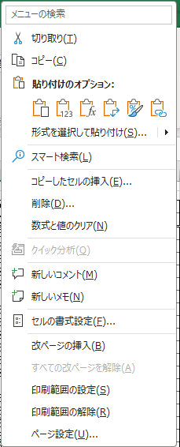

②各栄養素の過不足を確認し、献立を調整してください。
（読み取り方）
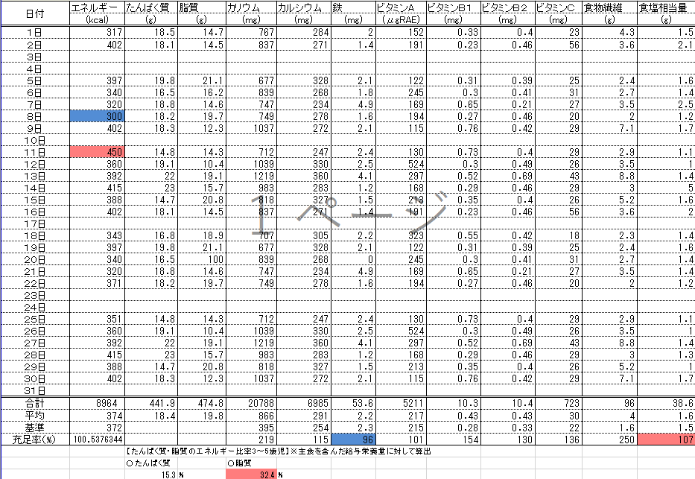

日ごとのエネルギーが目標量の－15％を下回ると青、＋15％を超えると赤にセルの色が変わります。

栄養量の月平均が目標量を下回ると青、上回ると赤にセルの色が変わります。

３～５歳児のたんぱく質と脂質のエネルギー比は、札幌市保育所給食基準献立に合わせて主食を除いた給与栄養量から下記数式を用いて算出するように設定しています。
□たんぱく質エネルギー比（％） □脂肪エネルギー比（％）
目標量や各日の栄養量を主食込みで算出する施設は下記のとおり数式の変更をお願いいたします。
□たんぱく質 □脂質
=IFERROR(C39*4/B39*100,"")
=IFERROR(D39*9/B39*100,"")
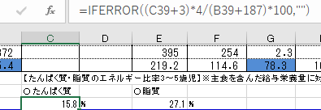 | 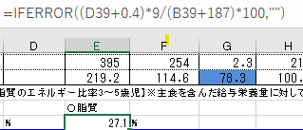
実施献立作成
①予定献立作成時から献立変更（食品の変更、使用量の変更含む）をしたら、該当日の栄養量を修正してください。
②各栄養素の過不足を確認し、次月以降の献立作成に活用してください。

【年報】
①各月シートの月平均栄養量が「令和〇年度 年報」シートに参照されます。
②各栄養素の過不足を確認し、翌年の献立作成に活用してください。
（読み取り方）

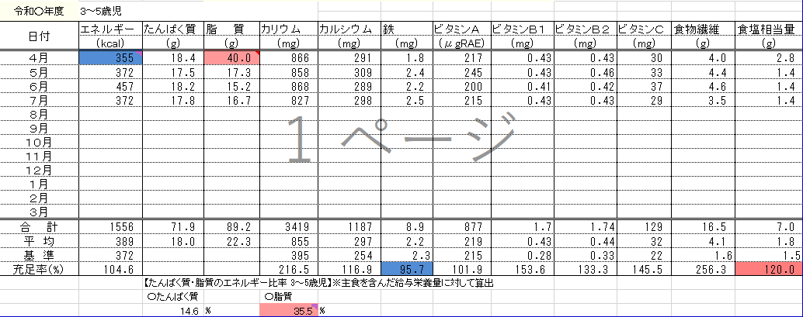

月平均脂質エネルギー比が30％を上回ると赤にセルの色が変わります。

月平均エネルギーが目標量を下回ると青にセルの色が変わります。

栄養量の年平均が目標量を下回ると青、上回ると赤にセルの色が変わります。

各月の脂質エネルギー比の判定は上記と同じく、札幌市保育所給食基準献立に合わせて主食を除いた給与栄養量から下記数式を用いて算出するように条件付き書式の設定しています。
目標量や各日の栄養量を主食込みで算出する施設は下記のとおり数式の変更をお願いいたします。

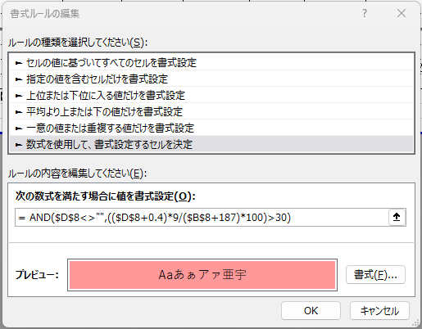

= AND($D$7<>"",($D$7*9/$B$7*100)>30)

